Z-escores
Z-escores
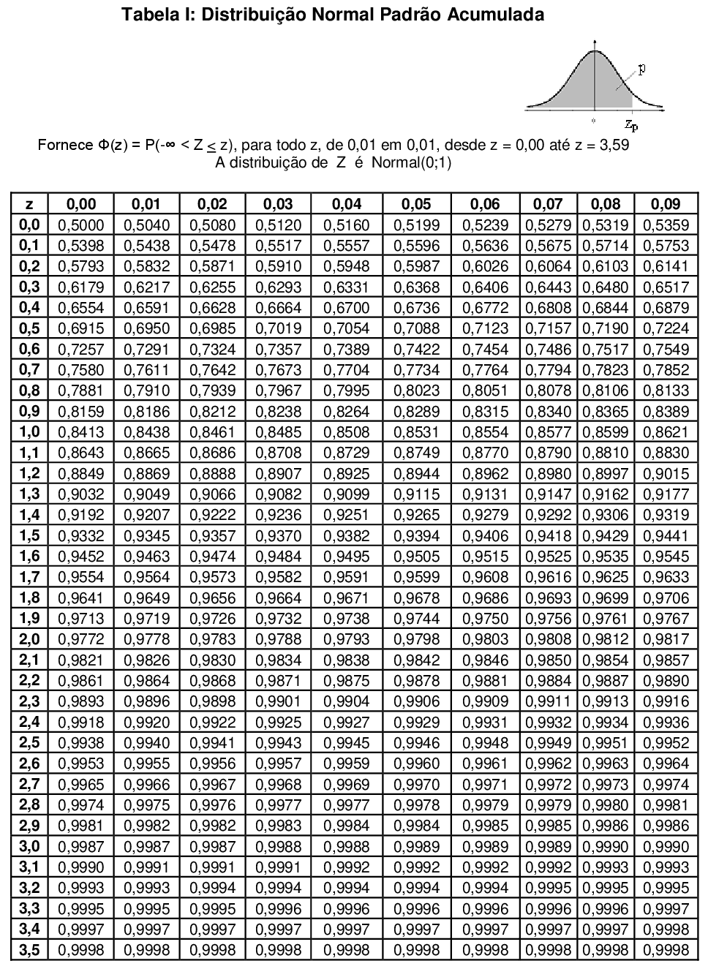

Exemplo
1. | Encontre a área sob a curva normal padrão entre z = -1,5 e z = 1,25
$$z=\frac{Valor−média}{Desvio padrão}$$

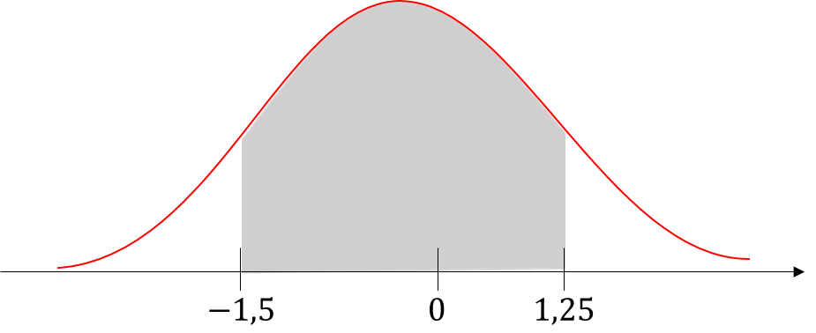

 | Solução:

 |  | Tabela | Excel
 | P(Z = 1,25) = | 0.8944 | 0.8944
 | P(Z = -1,5) = | 0.0668 | 0.0668
 | P(-1,5 ≤ Z ≤ 1,25) = | 0.8276 | 0.8275

Exemplo
Distribuições normais: encontrando probabilidades

Exemplo 1

 | Uma pesquisa indica que as pessoas usam seus computadores por uma média de 2,4 anos antes de trocá-los por uma máquina nova. O desvio padrão é 0,5 anos. Um dono de computador é selecionado de forma aleatória. Encontre a probabilidade de que ele vá usar o computador por menos de 2 anos antes de trocá-lo. A variável x é normalmente distribuída.

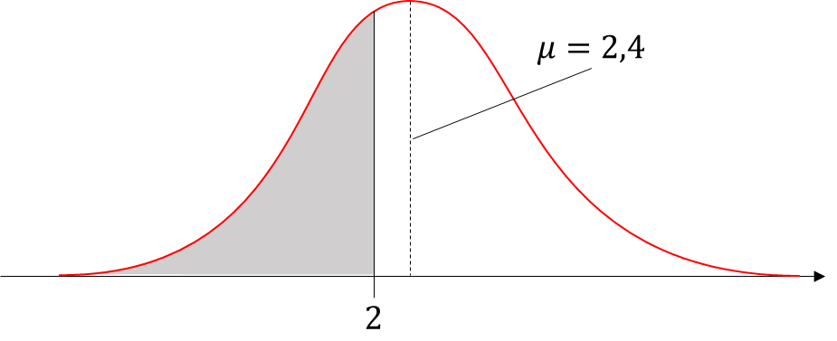

 |  | Solução:

$$z=\frac{Valor−média}{Desvio padrão}$$
 |  |  | Excel
 |  | Z = | -0.8000
 |  | P(X ≥ 2) = | 0.2119

 |  | Interpretação:

 |  | 21,9% dos donos vão trocar o computador em menos de 2 anos.

Exercício (1)
Distribuições normais: encontrando probabilidades

Exercício (1)

 | Uma pesquisa indica que para cada ida ao supermercado, uma pessoa gasta uma média de 45 minutos, com um desvio padrão de 12 minutos naquela loja. Esse tempo gasto na loja é normalmente distribuído e representado pela variável x. Uma pessoa entra na loja. Encontre a probabilidade, para cada intervalo de tempo listado a seguir, que essa pessoa fique na loja. Depois interprete sua resposta se 200 pessoas entrarem na loja. Quantos compradores você esperaria que houvesse na loja para cada intervalo de tempo listado a seguir?

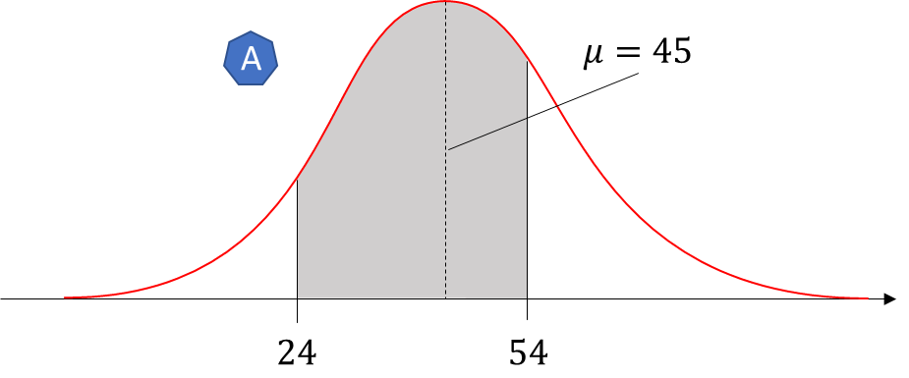

 | A. | Entre 24 e 54 minutos. |  |  |  | Parâmetros
 | B. | Mais que 39 minutos. |  |  |  |  | Média = | 45
 |  |  |  |  |  |  | Desvio padrão = | 12

 | Solução (A): |  |  |  | Solução (B):

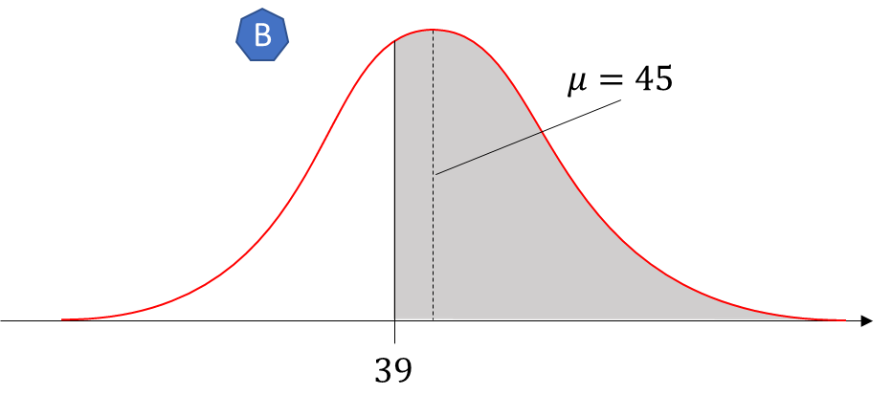
 |  |  | Z | P |  |  | Z | P
 | P(x ≤ 24) = |  | -1.75 | 0.040059156864 | P(x ≥ 39) = |  | -0.5000 | 0.6915
 | P(x ≤ 54) = |  | 0.75 | 0.77337264762
 | P(24 ≤ x ≤ 54) = |  |  | 0.7333 | 146.66269815 |  | 138.29249225

 | Interpretação A:

 | 73,33% dos clientes deverão chegar entre 24 e 54 minutos. Se 200 clientes chegarem na loja é esperado que, aproximadamente, 147 clientes cheguem nesse intervalo.

 | Interpretação B:

 | 69,15% dos clientes deverão chegar após 39 minutos. Considerando 200 chegando a loja, é esperado que 138 pessoas demorem pelo menos 39 minutos para chegar na loja.

Exercício (2)
Distribuições normais: encontrando probabilidades

Exercício (2)

 | Suponha que os níveis de colesterol dos homens nos Estados Unidos sejam normalmente distribuídos, com uma média de 215 miligramas por decilitro e um desvio padrão de 25 miligramas por decilitro. Você seleciona aleatoriamente um homem dos Estados Unidos. Qual é a probabilidade de que o nível de colesterol dele seja menor que 175?

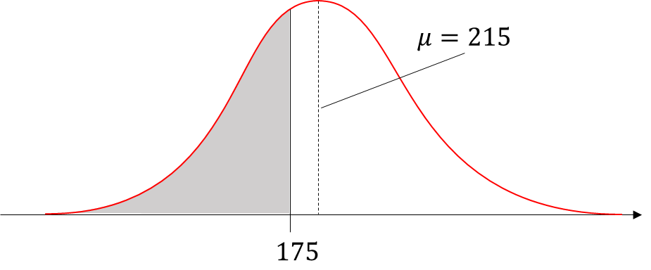
 | Solução 1: |  |  | Parâmetros
 |  |  |  |  | X = | 175
 |  | Z | P |  | Média = | 215
 | P(x ≤ 175) = | -1.6000 | 0.0548 |  | Desvio padrão = | 25

 | Solução 2:

 |  |  | P
 | P(x ≤ 175) = |  | 0.0548

